ALTERNATIVA 1 ACCIONES ORDINARI
MÉTODO UPA: UTILIDADES POR ACCION

 | ALTERNATIVA 1: ACCIONES ORDINARIAS
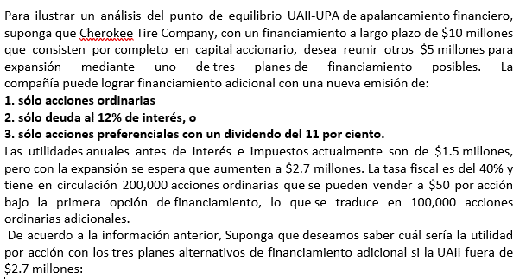



 |  |  |  |  |  |  | FINANCIAMIENTO |  | $5,000,000.00
 |  |  |  |  |  |  | UAII |  | $2,700,000.00 |  | Utilidades antes de interés e impuesto UAII |  | UAII
 |  |  |  |  |  |  | I |  | $0.00 |  | Tasa de interés |  | I
 |  |  |  |  |  |  | T |  | 40% |  | Tasa de renta/ impuesto renta/ tasa fiscal |  | T
 |  |  |  |  |  |  | PD |  | 0.00 |  | Pago de dividendos preferenciales anuales |  | PD
 |  |  |  |  |  |  | NA |  | 300,000.00 |  | Acciones en circulación + Acciones ordinarias adicionales |  | NA
 |  |  |  |  |  |  | En el caso de Alternativa de acciones ordinarias (NA, acciones ordinarias 200,000 más las 100.000 acciones ordinarias adicionales del financiamiento)
 |  |  |  |  |  |  |  |  |  |  | Información de las acciones
 |  |  |  |  |  |  |  |  |  |  | Acciones en circulación | 200,000.00
Importante: |  |  |  |  |  |  |  |  |  |  | Precio de venta por acción | $50.00
 | Para el cálculo de Acciones Ordinarias, no se debe considerar la I (interés anual pagada) y PD, pago de dividenos preferenciales anuales |  |  |  |  |  |  |  |  |  | Acciones ordinarias adicionales | 100,000.00

ALTERNATIVA 1 |  | ACCIONES ORINARIAS

 |  | UPA= | UAII | - | I | x | 1.00 | - | t | - | PD
 |  |  | NA

 |  | UPA= | $2,700,000.00 | - | 0.00 | x | 1.00 | - | 0.40 | - | 0.00
 |  |  | 300000.00

 |  | UPA= | $2,700,000.00 | x | 0.60 | - | 0.00
 |  |  | 300000.00

 |  | UPA= | $1,620,000.00 | - | 0.00
 |  |  | 300000.00

 |  | UPA= | $1,620,000.00
 |  |  | 300000.00

 |  | UPA= | $5.40

 |  | Respuesta= | Las Utilidades por Acción UPA es de $5,40, con la estructura de capital de Acciones Ordinarias

UAII ALTERNAT 1
MÉTODO UAII: UTILIDAD ANTES DE INTERESES E IMPUESTOS

Este tipo de cálculo corresponde a un valor de UPA de cero

 | ALTERNATIVA 1: ACCIONES ORDINARIAS

 |  |  |  |  |  |  | FINANCIAMIENTO |  | $5,000,000.00 |  |  | CALCULO PD,dividendo por pagar
 |  |  |  |  |  |  | UAII |  | ? |  |  | Cantidad de acciones en ventas
 |  |  |  |  |  |  | I |  | $0.00 |  |  | Precio de ventas acciones
 |  |  |  |  |  |  | T |  | 40% |  |  | Porcentaje de dividendos acciones preferentes
 |  |  |  |  |  |  | PD |  | 0.00 |  |  | 0.00 | X | $0.00 | X | 0.00
 |  |  |  |  |  |  | UPA= |  | 0.00
 |  |  |  |  |  |  | NA |  | 300,000.00 |  |  |  | $0.00 | X | 0.00
 |  |  |  |  |  |  | En el caso de Alternativa de acciones ordinarias (NA, acciones ordinarias 200,000 más las 100.000 acciones ordinarias adicionales del financiamiento) |  |  |  |  |  |  | $0.00

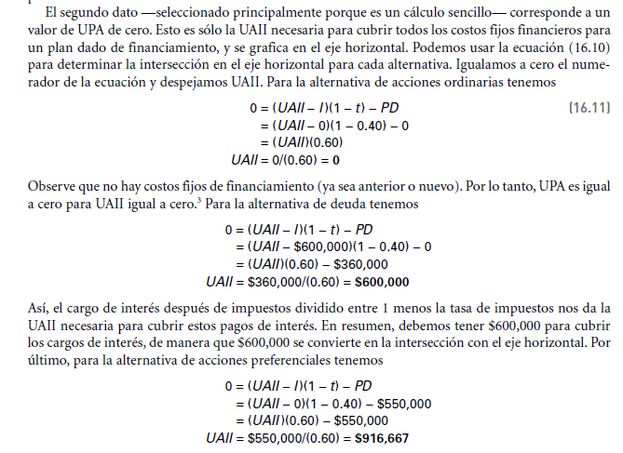
ALTERNATIVA 1 |  | ACCIONES ORINARIAS

 |  | UPA= | UAII | - | I | X | 1.00 | - | t | - | PD
 |  |  | NA

 | 0.00 | = | UAII | - | 0.00 | X | 1.00 | - | 0.40 | - | 0.00
 |  |  | 300000.00

 | 0.00 | = | UAII | X | 0.60 | - | 0.00
 |  |  | 300000.00

 | 0.00 | x | 300000.00 | = | UAII | X | 0.60 | - | 0.00

 |  |  | 0.00 | = | UAII | X | 0.60 | - | 0.00 |  | 0,60UAII

 | 0.00 | + | 0.00 | = | UAII | X | 0.60

 |  |  | 0.00 | = | UAII | X | 0.60

 |  |  | 0.00 | = | UAII
 |  |  | 0.60

 |  |  | 0.00 | = | UAII

 |  | UAII | $0.00
 |  |  | 0.60
 |  |  |  |  |  |  |  |  | 0,60UAII
 |  | UAII= | $0.00

 | Interpretación: Cuando la UPA es igual a 0, la UAII también lo es, con el método de financiamiento de Acciones Ordinarias

UAII ALTERNAT 3
MÉTODO UAII: UTILIDAD ANTES DE INTERESES E IMPUESTOS

Este tipo de cálculo corresponde a un valor de UPA de cero

 | ALTERNATIVA 3: ACCIONES PREFERENTES

 |  |  |  |  |  |  | FINANCIAMIENTO |  | $5,000,000.00
 |  |  |  |  |  |  | UAII |  | ? |  |  |  |  | CALCULO PD,dividendo por pagar
 |  |  |  |  |  |  | I | 12% | $0.00 |  |  |  |  | Cantidad de acciones en ventas |  |  | 100000.00
 |  |  |  |  |  |  | T |  | 40% |  |  |  |  | Precio de ventas acciones |  |  | $50.00
 |  |  |  |  |  |  | PD |  | 550000.00 |  |  |  |  | Porcentaje de dividendos acciones preferentes |  |  | 11%
 |  |  |  |  |  |  | UPA= |  | 0.00 |  |  |  |  | 100000.00 | x | $50.00 | x | 0.11
 |  |  |  |  |  |  | NA |  | 200,000.00 |  |  |  |  |  | $5,000,000.00 | x | 0.11
 |  |  |  |  |  |  | En el caso de Alternativa de Acciones Preferentes, solo se toma las acciones en circulación 200,000, NO las emitidas |  |  |  |  |  |  |  |  | $550,000.00

ALTERNATIVA 3 |  | ACCIONES PREFERENTES |  |  |  |  |  |  |  |  |  |  | Información de las acciones
 |  |  |  |  |  |  |  |  |  |  |  |  | Acciones en circulación |  |  | 200,000.00
 |  | UPA= | UAII | - | I | X | 1.00 | - | t | - | PD |  | Precio de venta por acción |  |  | $50.00
 |  |  | NA |  |  |  |  |  |  |  |  |  | Acciones ordinarias adicionales (nuevas emitidas) |  |  | 100,000.00

 | 0.00 | = | UAII | - | 0.00 | X | 1.00 | - | 0.40 | - | 550000.00
 |  |  | 200000.00

 | 0.00 | = | UAII | - | $0.00 | X | 0.60 | - | 550000.00
 |  |  | 200000.00
$$\left|−2\right|$$
 | 0.00 | = | (UAII)(0.60) | - | $0.00 | - | 550000.00
 |  |  | 200000.00

 | 0.00 | x | 200000.00 | = | (UAII)(0.60) | - | -550,000.00

 | 0.00 | + | 550,000.00 | = | (UAII)(0.60)

 |  |  | 550,000.00 | = | (UAII)(0.60)
 |  |  |  |  |  |  |  |  | 0.60 | X | UAII | - | $0.00

 |  |  | $550,000.00 | = | UAII
 |  |  | 0.60 |  |  |  |  |  | 0,60UAII | - | 1000000.00 | - | 550000.00

 |  |  | $916,666.67 | = | UAII |  |  |  | 0,60UAII | - | 450000.00

Interpretación: Necesitamos $916,667 en la UAII para cubrir $550,000 en dividendos de acciones preferenciales, suponiendo que la tasa de impuestos es del 40 por ciento. De nuevo, los dividendos preferenciales se deducen después de impuestos, de manera que se necesitan más utilidades antes de impuestos para cubrirlos que para pagar el interés.

